상품제안서
(제작) 실리콘 컵받침 코스터 - 자유형 : MF6108 | 상품코드: F26869

 |  |  |  |  |  |  | 02-412-0044 | www.easy1.co.kr
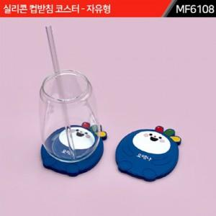

【상세/제작정보】 | 1. 금형(몰딩)을 제작해서 만드는 주문제작 제품입니다. 2. 주문제작 관련해서는 별도 문의 부탁 드립니다. 3. 금형비 별도입니다. *포자 별도문의

【인쇄/포장옵션】 | / 포장불가능

【공급단가】 | 수량 | 1,000~ | 2,000~ | 3,000~ | 5,000~ | 10,000~
*VAT별도 | 단가 | 2,250원 | 2,210원 | 2,160원 | 2,100원 | 2,070원

【상품 URL】 | https://dev.easy1.co.kr:443/src/goods_detail.php?gdno=26869

